PART CD
Danby Model: DUFM032A1WDB / DUFM032A1WDB-1 / DUFM032A3WDB / DUFM032A3WDB-3
Factory Model:BD-86
Effective Date:Aug 6th, 2014
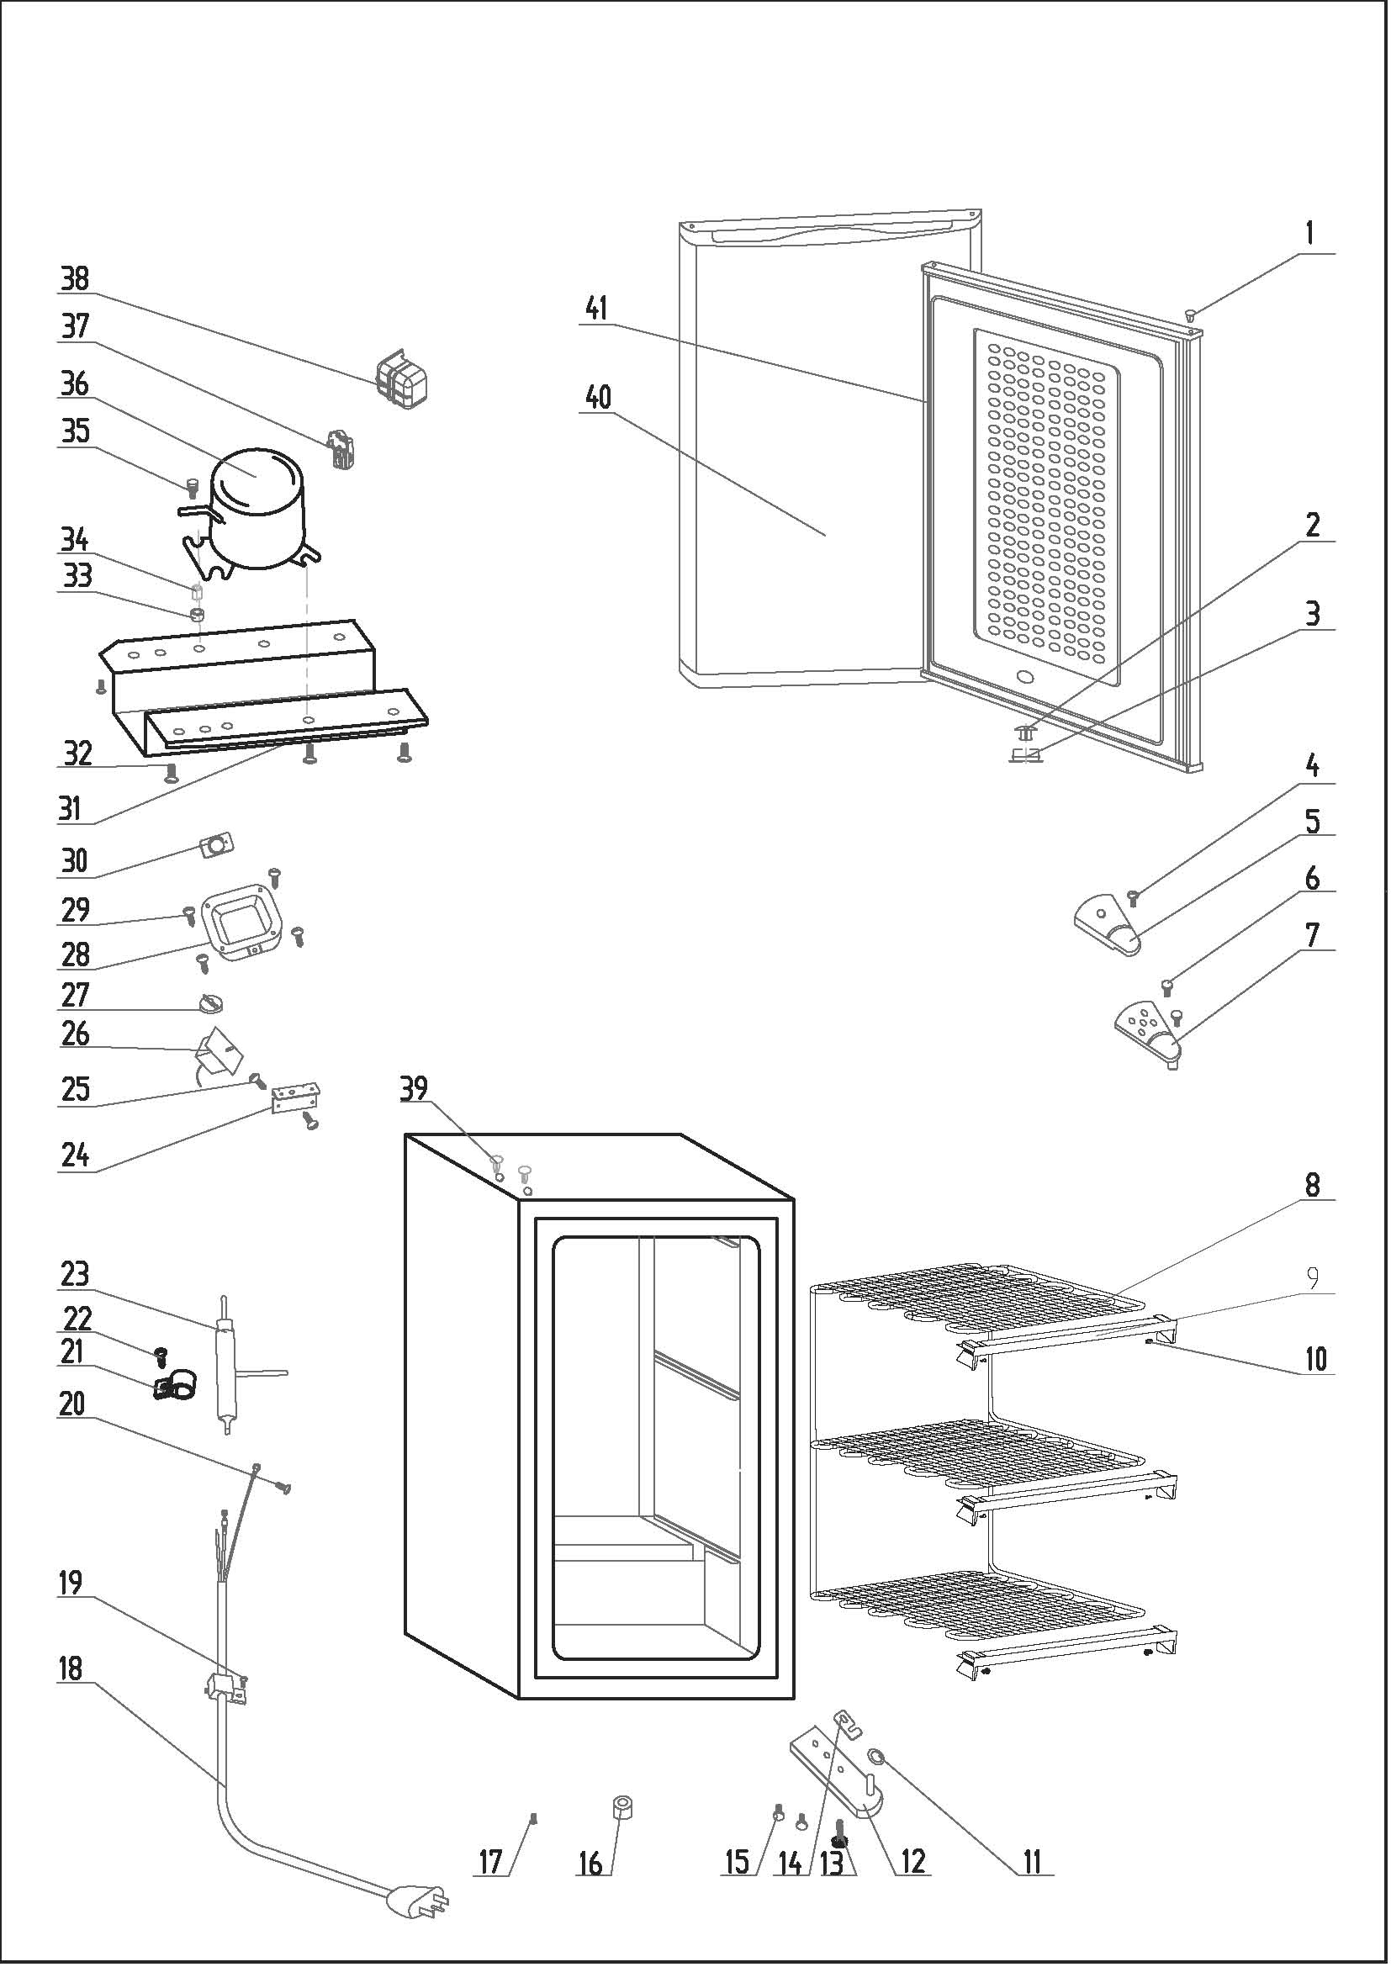
Revision: | DUFM032A1WDB | DUFM032A1WDB-1 DUFM032A3WDB DUFM032A3WDB-3 | Updated Part Number, Nov. 2018
NO | PART NUMBER |  |  | PART DESCRIPTION (ENG) | QTY | Notes
1 | 1.25.02.12.05.002 |  |  | Hinge Plug(Door, white) | 1
2 | 1.02.09.03.010 |  |  | Valve Block | 1
3 | 1.02.09.03.011 |  |  | Valve Plate | 2
4 | 1.05.02.01.001 |  |  | Hinge Cover Screw | 1
5 | 1.25.02.12.04.009 |  |  | Hinge Cover(white) | 1
6 | 1.05.03.03.019 |  |  | Hinge Screw Assy | 2
7 | 3.2.02.11.009 |  |  | Upper Hinge(white) | 1
8 | 1.05.20.03.006 |  |  | Evaporator | 1
9 | 1.02.02.14.019 |  | 1.25.02.02.17.010 | Evaporator Shelf Trim-combined | 3
10 | 1.05.02.02.005 |  |  | Evaporator Shelf Trim Screw | 6
11 | 1.25.02.12.02.004 |  |  | Door Spindle Washer(Black) | 1
12 | 3.2.02.12.007 |  |  | Bottom Hinge(white) | 1
13 | 1.25.02.12.06.009 |  |  | Adjustable Foot | 1
14 | 1.04.12.03.013 |  |  | Bottom Hinge Rubber Washer | 1
15 | 1.05.03.03.019 |  |  | Bottom Hinge Screw Assy | 2
16 | 1.25.02.12.06.002 |  |  | Foot | 1
17 | 1.05.03.03.019 |  | 1.05.03.03.002 | Foot Screw | 1
18 | 1.01.01.01.203R | 1.01.01.01.204R |  | Power Supply Cord Assy | 1
19 | 1.05.03.02.006 |  |  | Wire Clamp Screw | 1
20 | 1.05.03.01.001 |  |  | Earthing Screw | 1
21 | 1.05.05.01.015 | 3.5.2.06.014 |  | Filter Support | 1
22 | 1.05.03.02.001 |  |  | Filter Support Screw | 1
23 | 1.03.30.03.020 | 1.03.30.03.024 |  | Filter | 1
24 | 3.2.02.33.001 |  |  | Thermostat Fixing Plate | 1
25 | 1.05.03.02.001 |  |  | Thermostat Fixing Plate Screw | 2
26 | 1.03.02.01.077 |  |  | Thermostat | 1
27 | 1.25.02.15.06.005 |  |  | Thermostat Knob | 1
28 | 3.2.02.16.001 |  |  | Thermostat Cover(white) | 1
29 | 1.05.03.02.001 |  |  | Thermostat Cover Screw | 4
30 | 1.01.20.01.301 |  |  | Temperature Control Panel | 1
31 | 3.2.02.07.010 |  | 3.2.01.09.001 | Compressor Support(white) | 1 | Special Order
32 | 1.05.03.03.002 |  |  | Compressor Support Screw | 4 | Special Order
33 | 1.03.01.01.230B |  |  | Compressor Rubber Washer | 4 | Special Order
34 | 1.03.01.01.230A |  |  | Compressor Sleeve | 4 | Special Order
35 | 1.03.01.01.230D |  |  | Compressor Screw | 4 | Special Order
36 | 1.03.01.01.230 |  |  | Compressor | 1 | Special Order
37 | 1.03.01.01.230J |  |  | PTC & OLP Combination | 1
38 | 1.03.01.01.230G |  |  | PTC Cover | 1 | Special Order
39 | 1.25.02.12.03.002 |  |  | Hinge Plug(cabinet, white) | 2
40 | 3.2.05.2.01.0046 |  |  | Door Assy(white) | 1 | Special Order
41 | 1.05.35.03.516 |  |  | Door Gasket(light grey)-Push | 1

